Rooming List CILA 2018
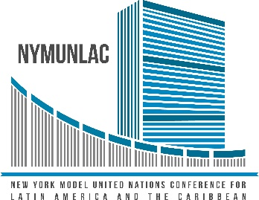 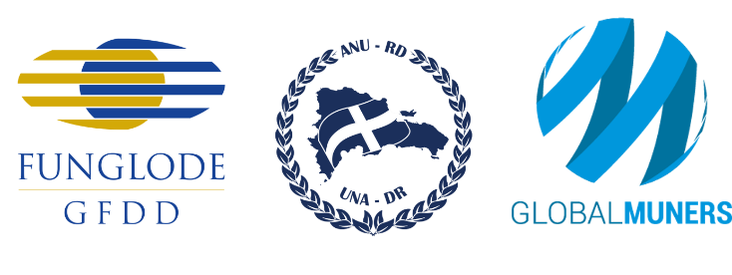 Conferencia Modelo de las Naciones Unidas en Nueva York para América Latina y el Caribe New York Model United Nations Conference for Latin America and the Caribbean NYMUNLAC 2020 Ciudad de Nueva York, Estados Unidos de América 12 al 16 de abril de 2020 Listado de Acomodo en Habitaciones (Rooming List)
Institución educativa: |  |  |  |  | Cantidad de participantes:

No. Habitación | Cantidad de participantes | Tipo de habitación (sencilla, doble, triple o cuádruple) | Nombre completo del participante 1 | Nombre completo del participante 2 | Nombre completo del participante 3 | Nombre completo del participante 4
1
2
3
4
5
6
7
8
9
10
Total de participantes: | 0

